明细
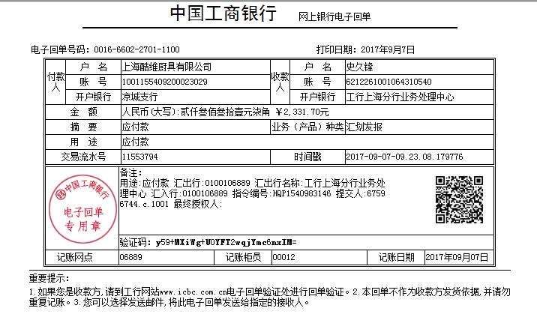
史久锋垫付清单（08月01日-08月31日）
序号 | 日期 | 类别 | 金额 | 备注
1 | 2017-08-01 | EKO公司业务请吃饭，打车费用 | 127 | 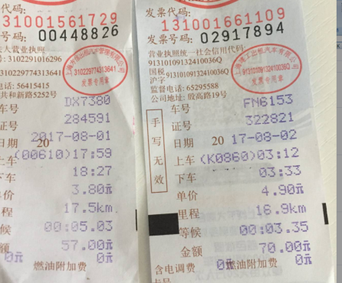
2 | 2017-08-02 | 寄资料给会计 | 12
3 | 2017-08-02 | 京东客户退筷子差价 | 989 | 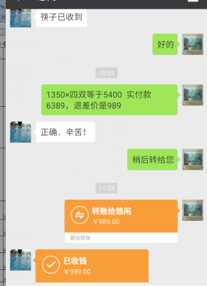
4 | 2017-08-03 | 去浦东展会车费 | 10
5 |  | 菜罩授权书扫描加打印 | 4
6 |  | 买菜及生活用品 | 365.7 | 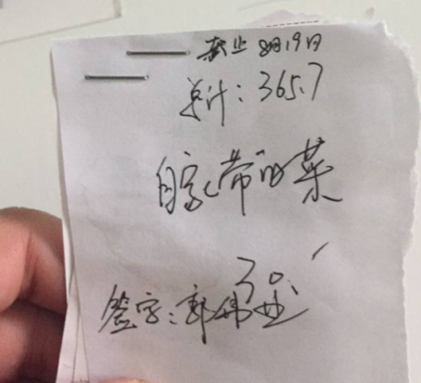
7 |  |  | 30 | 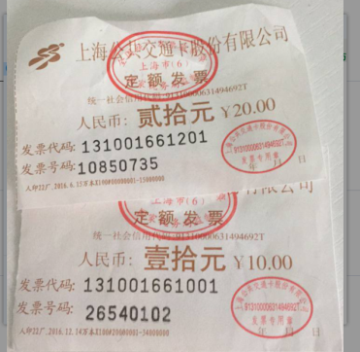
8 |  | 寄件到厦门，筷子 | 22
9 |  | 小郭代付费用明细 | 723 | 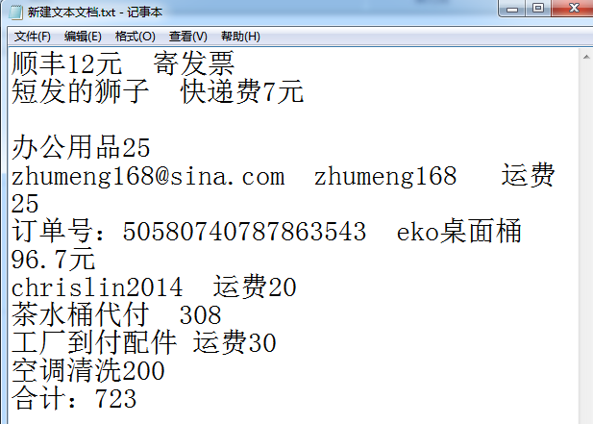
10 |  | 买菜及生活用品 | 176 | 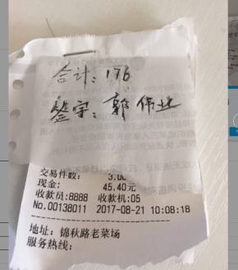

总计 |  |  | 2331.7

